テーブル一覧
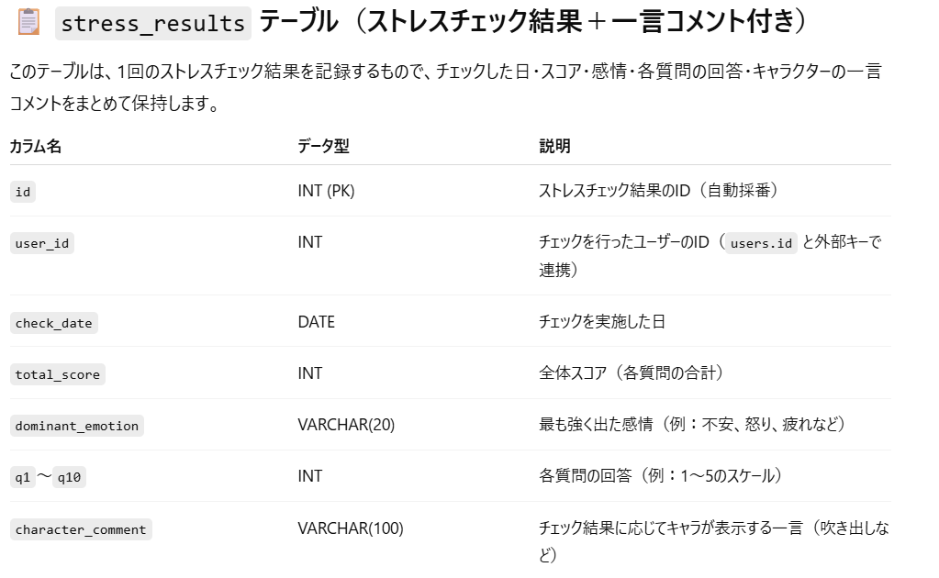
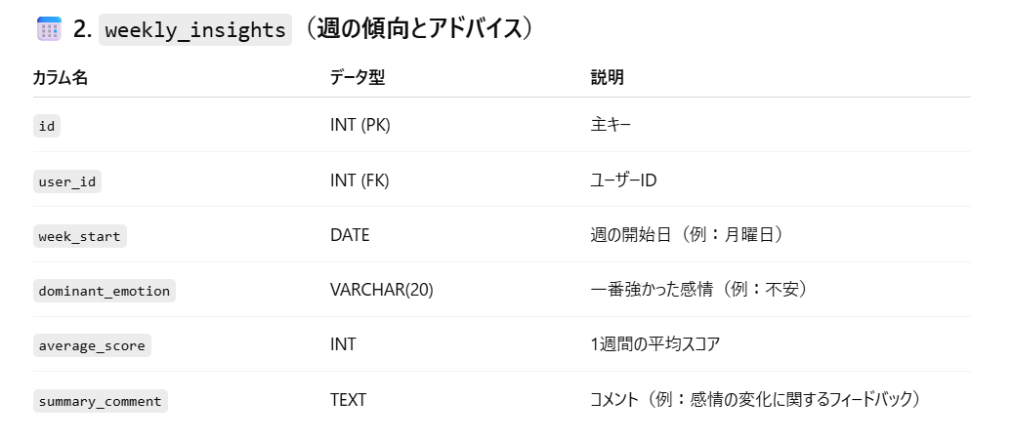
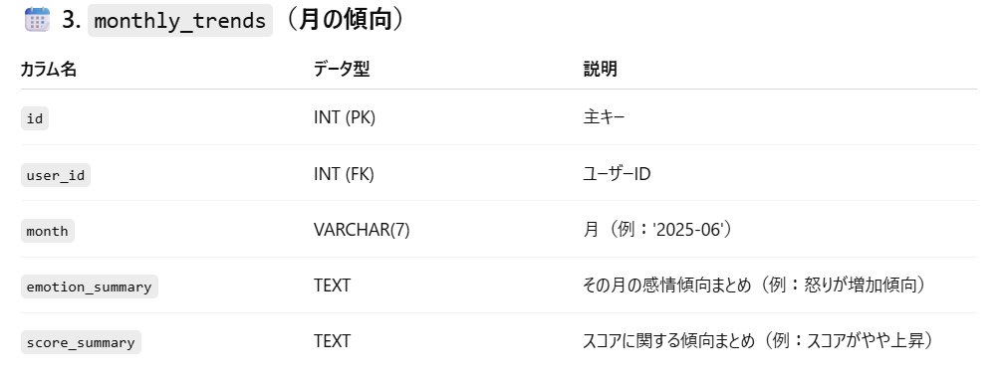
・users テーブル（ユーザー情報）
・stress_results テーブル（ストレスチェック結果＋回答）
・characters テーブル（ユーザーのキャラクター）
・items テーブル（アイテムの一覧）
・user_items テーブル（ユーザーの所持アイテム）
・advice_messages テーブル（ストレスアドバイス）
・weekly_insights（週の傾向とアドバイス）
・monthly_trends（月の傾向）
・login_history テーブル（ログイン履歴）
テーブル一覧
 | チーム名 | E5 | 作成者 | 宮澤優斗
 | システム名 | ストレッシュ | 作成日 | 2025-06-11
 |  |  | 更新者 | 宮澤優斗
 |  |  | 更新日 | 2025-06-27

 | No | 論理名 | 物理名 | タイプ | 備考
 | 1 | ユーザー | users | テーブル | ユーザー情報
 | 2 | チェック結果 | check_results | テーブル | ユーザーごとのストレスチェック結果
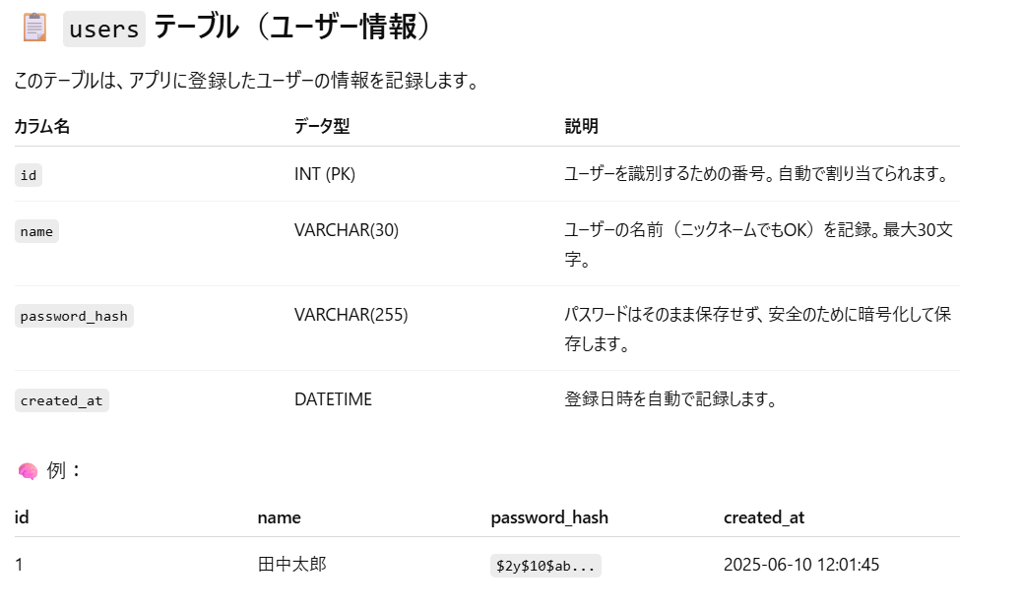
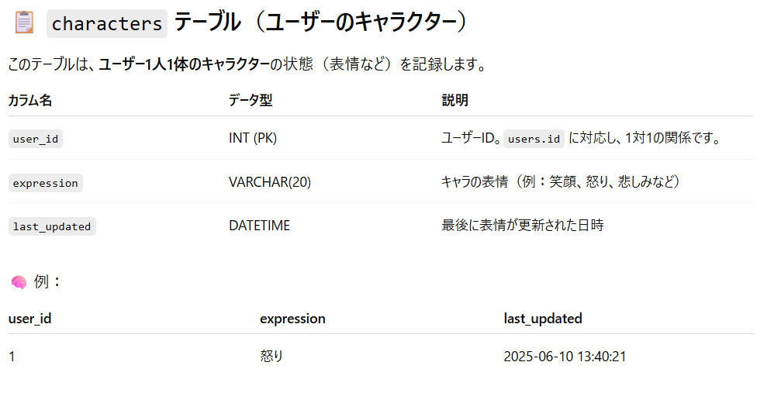
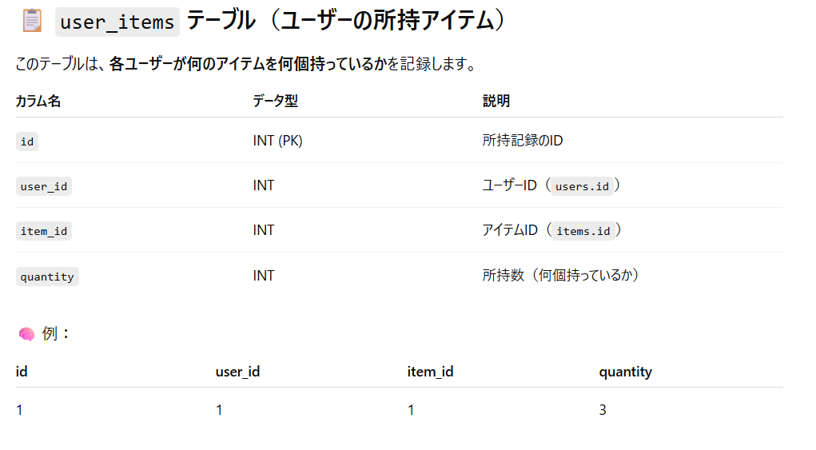
 | 3 | ユーザーアイテム | useritems | テーブル | ユーザーごとのアイテム所持数
 | 4 | ペットコメント | pet_comments | テーブル | ペットコメント(チェック結果関係なし)
 | 5 | チェック結果コメント・アドバイス | check_comments | テーブル | チェック結果のコメント
 | 6 | ログイン継続 | login_rewards | テーブル | ユーザーのログイン継続日数を記録
 | 7 | 週の傾向 | one_week_trends | テーブル | 選んだ日の週の傾向
 | 8 | 月の傾向 | one_month_trends | テーブル | 選んだ日の月の傾向
 | 9 | チェック質問 | check_questions | テーブル | チェック質問 おそらく不要 一応残しておく
 | 10 | ログインボーナス履歴 | login_bonus_history | テーブル | ユーザーのログインボーナス履歴
 | 11
 | 12
 | 13
 | 14
 | 15
 | 16
 | 17
 | 18
 | 19
 | 20
 | 21
 | 22
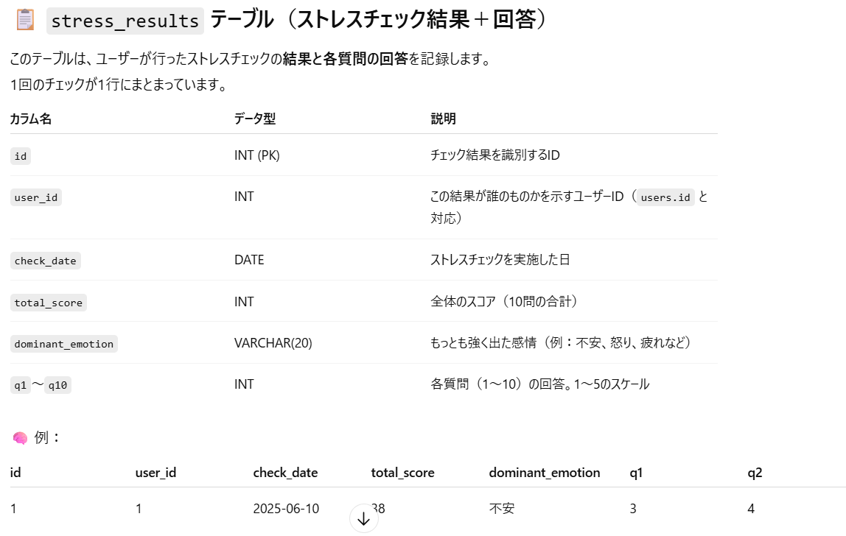
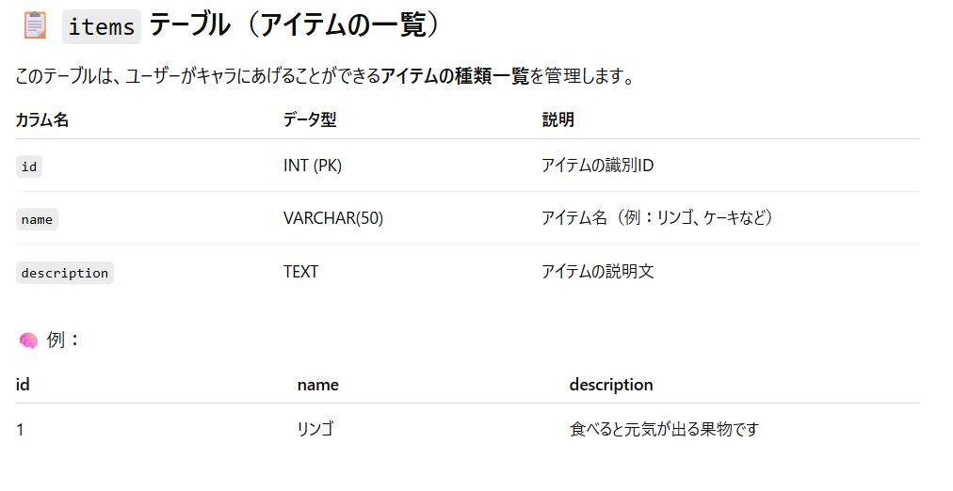
 | 23
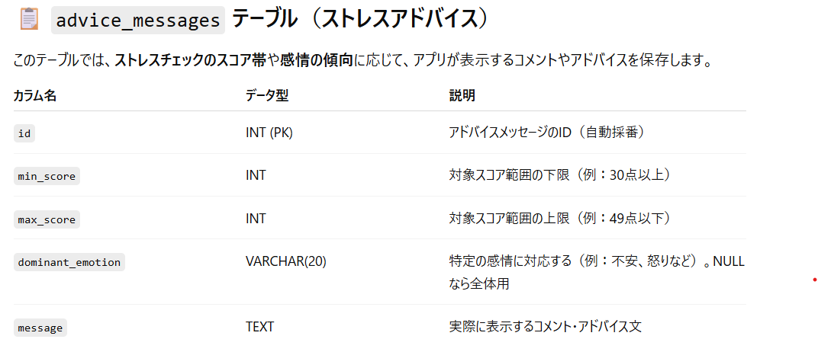
 | 24
 | 25
 | 26
 | 27
 | 28
 | 29
 | 30
 | 31

